Hoja1
2023-08-25 14:37:43

LA PAZ 28 - HAEDO 4460-2005
BUENOS AIRES luquearti@gmail.com
____________________________________________________________________________________
"TENDER de PIE”
“Hierro PINTADO”
“PLEGABLES”

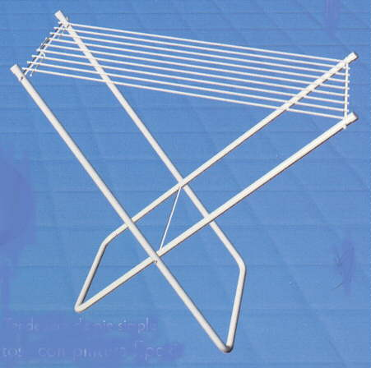
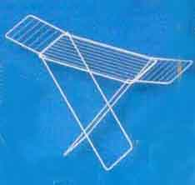

COD. | DESCRIPCION | PRECIO
TEN-09 | TENDER de PIE SIMPLE 9Varillas STANDAR | 4212.500
TEN-10 | TENDER de PIE SIMPLE 9Varillas REFORZADO | 5775.000
TEN-14 | TENDER de PIE C/ALAS 9Varillas STANDARD | 6500.000
TEN-15 | TENDER de PIE C/ALAS 9Varillas REFORZADO | 8312.500

